上币信息审核表（英文版模板）
代币及项目基础信息 Basic Information for Token&Project
•代币英文全称/English name of Token：

•代币英文简称（交易代码）/Ticker of Token：

•代币中文名称(如果没有则写无) /Chinese name of Token：
全答
•官网链接/Official site：

•白皮书永久链接/Permanent link to your whitepaper：

•团队核心成员及背景/Core Team Members and Background：
Chief Executive Officer – Aaron Zhang
Chief Technology Officer – Yue Dong
Chief Operating Officer – Ray He Ray He has several years of operating experience in roles at Mercer, Phoenix Finance, and 99 Consulting, where he worked as head of the enterprise operations department. Education: National Chengchi University and Peking University
Chief Marketing Officer – Morpheus Wang

•投资人信息/Investor Information：
·基石投资人/cornerstone investors：
Tony Cui, Jackson Chiu
·私募投资人/Private investors：

•顾问信息/Consultancy information：

•联系人姓名&职务&联系方式/Contact name & Position & Contact information：
Name：

•兼容ERC20还是ERC23/Compatible ERC20 or ERC23：
ERc20
•技术团队、钱包团队成员联系方式 Contact Information of Technical Team and Wallet Team Members：

•项目路线图/ Project Roadmap：

•代币及项目简介（200字左右）/ Decription OF Token&Project:

•ICO期间产品处于什么状态/What State is the Product during the ICO?

•代币已落地项目/应用名称及应用规模介绍 The Project/Application Name and Application Scale Introduction of the Token：

代币发行及流通信息 printing and circulation information
•代币发行总量/极限总量（如有增发） Total Amount of Issuance/limit：
6000000000/10000000000
•代币增发规则/ Additional Rules：
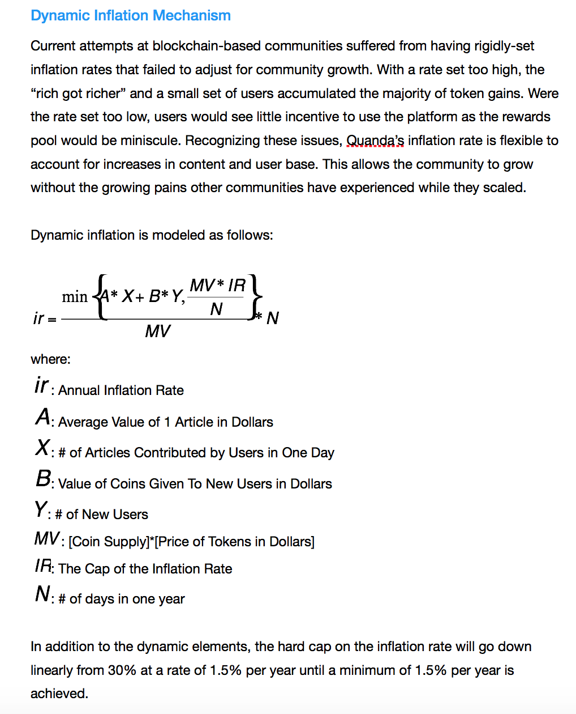

•预售时间及数额/Pre-Sale Time and Amount：
开始&结束日期 Start & end date | 数量（代币 ） Quantity（Token） | Amount（$）
 |  | ¥ 6000eth
 |  | ¥ 6000eth
 |  | ¥ 6000eth
总量/Total Quantity= 总金额/Total amount=$
•预售价格/Pre-sale Price
开始&结束日期 Start & end date | 兑币比例 Token exchange rate | Price（$）
 |  | $
 |  | $
 |  | $
•公售时间及金额（没有则写无）/ The Time and Amount of Public Sale：no
开始&结束日期 Start & end date | 数量（代币 ） Quantity（Token） | Amount（$）
 |  | $

•公售价格（没有则写无）no
开始&结束日期 Start & end date | 兑币比例 Token exchange rate | Price（$）
 |  | $

•ICO参与人数/ICO Participation

•代币流通总量（请注明数据时间）/ Toal Circulation of Token (please specify data time)：

•代币分配计划（如10%给核心团队，15%预售…） Distribution and usage of the token (e.g. 10% to core team, 15% pre-sale...)
Pre-sale for Initial Investors：20% First Round of Crowdsale：15% Second Round of Crowdsale：10% Team Holdings：10% Foundation ：30% Market Development：10%
•早期投资者的代币是否有锁定期？锁定期为？ Is there a lock-up period for the tokens of early investors? Is the lock periodic?

代币交易状况信息 Information on the status of token transactions
•已上线该代币的交易所/ Exchanges that Have Launched the Token：
none
•代币每日交易体量（请标注单位）/Daily Trading Volume of Token：
none
•当前市值（美元计）/Current Market Cap of Token (in USD)：
$50,000,000
•是否与做市商合作来保证代币交易流动性 To ensure sufficient trading liquidity, do you work with any market makers?
yes
•是否愿意保证交易量或支撑价格 Are you willing to guarantee volumes / support the price?
yes
社区信息 Community information
•GitHub页面链接/Provide a link to your github and number of members：

•项目Twitter链接及关注人数/Provide your Twitter link and number of members：

•电报群链接及成员数/Provide your Telegram group link and number of members：

•Slack群链接及人数/Provide your Slack group link and number of members：
none
•微信群链接及人数/Provide your WeChat group name and number of members：
none
•社区总人数及主要社区渠道链接（包括Facebook、Reddit等） How many people are there in your community(such as Facebook、reddit) ?Please provide a headcount and link.

市场活动调查 Market activity survey
•项目高管是否希望录制1分钟介绍视频 Is your senior management willing to film a 1-min promo video explaining your

•是否希望参与okex活动直播 Are you interested in having a live broadcast?

•是否希望参加香港线下会谈 Are you interested in having an offline meetup event in Hong Kong?

•是否愿意给OKEx用户空投代币或赠品 Are you interested in providing Airdrops or giveaways to OKEx users?

•是否愿意在OKEx上首发 Are you willing to do an exclusive launch with OKEx?

•代币上线社区运营计划介绍 How do you intend to market to your community about this token listing?

•项目历史上最大空投量 The largest airdrop in project history

法律问题及确认 Legal issues and confirmation
•项目所在司法管辖区域/What Jurisdiction is your Project incorporated in?

•企业结构介绍（包括曾建立的基金等机构） Please describe the corporate structure (including any foundations that have been set up)

•该代币属于证券吗/Is your token deemed a security by any regulator in any jurisdiction?
no
•如果不是证券，请提供法律证明 Please upload any legal advice that your token is not a Security

•代币项目的商业性质是否有触犯OKEx运营所在司法管辖区域的法律的方面 Does the business nature of the token’s project breach the laws of any jurisdictions OKEx is operating in?

•项目成员是否有金融犯罪前科 Have any team members previously been convicted of a financial crime?

•声明及确认/Declaration and Confirmation
I have fully understood the contents of the above form and confirm the truthfulness of the information. If any legal disputes and consequences arising out of the above mentioned contents will be borne by me. | 日期 Date | 负责人签字 Signature of responsible person
 | 年/月/日

